CIL -Cilindro
 |  |  |  |  |  | ENSAYO DE RESISTENCIA A LA COMPRESIÓN DE ESPECÍMENES CILINDRICOS DE CONCRETO NTC 673 INV E 410-2013 |  |  |  |  |  |  |  |  |  |  |  |  |  |  |  |  |  |  |  | R.M No.
 |  |  |  |  |  |  |  |  |  |  |  |  |  |  |  |  |  |  |  |  |  |  |  |  |  | Fecha RM:
 |  |  |  |  |  |  |  |  |  |  |  |  |  |  |  |  |  |  |  |  |  |  |  |  |  | ORDEN DE TRABAJO No.
 |  |  |  |  |  |  |  |  |  |  |  |  |  |  |  |  |  |  |  |  |  |  |  |  |  | ANEXO No.
 |  |  |  |  |  |  |  |  |  |  |  |  |  |  |  |  |  |  |  |  |  |  |  |  |  | COTIZACIÓN No.
SYP-PT-DT-F016 |  |  |  |  |  | Versión: 7-24 |  |  |  |  |  |  |  |  |  | Fecha de actualización: 2024-04-17
PROYECTO: |  |  |  |  |  |  |  |  |  |  |  |  |  |  |  |  |  |  |  | CÓDIGO CLIENTE: |  |  |  | FECHA INCIO ENSAYO: |  |  | FECHA FIN ENSAYO:
EQUIPOS: |  |  | PRENSA Nº | FLEXOMETRO Nº |  |  |  | CRONÓMETRO N° |  |  |  |  | BALANZA N° |  |  |  |  | CALIBRADOR EXTERIOR(Compás de punta) No. |  |  |  |  |  |  |  | CALIBRADOR PIE DE REY No. |  |  |  |  | TERMOMETRO N°
Condiciones ambientales: Temperatura del agua (ºC) :
OBSERVACIONES MUESTRAS: |  |  |  |  | muestras transportadas por el cliente: SI_____ NO______ |  |  |  |  |  |  |  |  |  |  |  |  |  |  |  | muestras elaboradas por el cliente: SI ______ NO_______
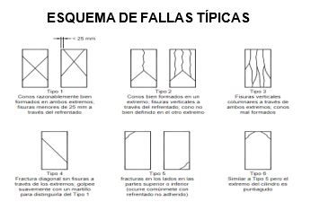
Especificaciones según NTC 673: |  |  |  |  |  |  |  |  |  |  |  |  |  |  |  |  |  | Especificaciones según INVE 410-13:
ESPECIMENES Numeral 6.1 Los especimenes no deben se ensayados si cualquier diametro individual de un cilindro difiere de cualquier otro diametro del mismo en mas del 2%. |  |  |  |  |  |  |  |  |  |  |  |  |  |  |  |  |  | 5.1 Los especímenes no se deben ensayar si cualquier diámetro de un cilindro difiere, en más de 2 %, de otro diámetro del mismo cilindro
 |  |  |  |  |  |  |  |  |  |  |  |  |  |  |  |  |  | 5,2 Ninguna de las bases de los especímenes de ensayo se debe separar de la perpendicularidad respecto del eje del espécimen en más de 0.5° (equivalentes a 3 mm en 300 mm aproximadamente). Los extremos de un espécimen que no sea plano dentro de 0.05 mm, deben ser aserrados o esmerilados, o refrentados. El diámetro usado para calcular la sección transversal del espécimen se debe determinar con una precisión de 0.25 mm, promediando dos diámetros medidos en ángulo recto, uno con respecto al otro, en la mitad del espécimen
ESPECIMENES Numeral 6.2 Previo al ensayo, ningun extremo de los especimenes de ensayo debe aparterse perpendicularidad a los ejes en mas de 0,5 °, aproximadamente equivalente a 1 mm en 100 mm. Los extremos de los especimenes de ensayo de compresion que no sean planos en mas de 0,020 mm deben ser aserrados o alineados. El diametro usado para calcular la seccion tranversal del especimen de ensayo deb se determinado al mas cercano 0,25 mm promediando dos diametros medidos en angulos rectos uno del otro alrededor de la altura media del especimen.

Instrucciones para diligenciar el formulario. 1. Estimado cliente: seleccione con una X la norma técnica del ensayo y diligencie para cada muestra los campos resaltados en color verde (cuando aplique), Si no aplica escribir N/A.
Cilindro No. | Localización |  |  |  |  |  | Resist. Nominal (Kgf/cm2) | Fecha de |  |  | Hora de Toma | Edad (días) |  | Fecha de |  |  |  |  | Hora de Rotura | Diámetros |  | Cumple # 6,1 (NTC)/ # 5,1 (INVIAS) (Si/No) | Alturas |  | Cumple # 6,2 (NTC)/ # 5,2 (INVIAS) (Si/No) | Masa (kg) | Carga Máxima (kN)___ (kgf)___ | T (s) | Tipo de Falla |  | Defectos
 |  |  |  |  |  |  |  | Toma |  |  |  |  |  | Rotura
 |  |  |  |  |  |  |  | AA | MM | DD |  |  |  | AA | MM |  | DD |  |  | (cm) |  |  | (cm) |  |  |  |  |  |  |  | D | N | P | F | E | C | A

DEFECTOS: |  |  | D: desportillado N: desnivelado P: poroso F: fracturado E: escasez de agregado C: contaminado A: falta de adherencia |  |  |  |  |  |  |  |  |  |  |  |  |  |  |  |  |  |  |  | GRADIENTE PARA CONTROL DE VELOCIDAD DE ENSAYO EN LA MÁQUINA:
Ordenado por: |  |  |  |  |  |  | Muestra recibida por: |  |  |  |  |  |  |  |  |  |  | Ensayo realizado por: |  |  |  |  |  |  |  |  | Revisado por:
 |  | Cliente |  |  |  |  | Nombre: |  |  |  |  |  |  |  |  |  |  | Nombre: |  |  |  |  |  |  |  |  |  |  |  | Coordinador de laboratorio
 |  |  |  |  |  |  | Fecha revisión muestra: |  |  |  |  |  |  |  |  |  |  |  |  |  |  |  |  |  |  |  | Aprobado por:
 |  |  |  |  |  |  |  |  |  |  |  |  |  |  |  |  |  |  |  |  |  |  |  |  |  |  |  |  |  | Director técnico

NC - Núcleo Concreto
 |  |  |  | MÉTODO PARA LA OBTENCIÓN Y ENSAYO DE NÚCLEOS EXTRAÍDOS DE CONCRETO (RESISTENCIA A LA COMPRESIÓN DE NÚCLEOS DE CONCRETO) NTC 3658 - NTC 673 |  |  |  |  |  |  |  |  |  |  |  |  |  |  |  |  |  | R.M No.
 |  |  |  |  |  |  |  |  |  |  |  |  |  |  |  |  |  |  |  |  |  | Fecha RM:
 |  |  |  |  |  |  |  |  |  |  |  |  |  |  |  |  |  |  |  |  |  | ORDEN DE TRABAJO No.
 |  |  |  |  |  |  |  |  |  |  |  |  |  |  |  |  |  |  |  |  |  | ANEXO No.
 |  |  |  |  |  |  |  |  |  |  |  |  |  |  |  |  |  |  |  |  |  | COTIZACIÓN No.
SYP-PT-DT-F022 |  |  |  | Versión: 5-24 |  |  |  |  | Fecha de actualización: 2024-04-17
PROYECTO: |  |  |  |  |  |  |  |  |  |  |  |  |  |  |  | CÓDIGO CLIENTE: |  |  |  | FECHA INCIO ENSAYO: |  |  |  | FECHA INCIO ENSAYO:
CONDICIONES AMBIENTALES: CONDICIÓN SECA: Temperatura °C: Humedad relativa %: |  |  |  |  |  |  |  |  |  |  |  |  |  |  |  | Cumplimiento tiempo de secado según la norma: Conforme: No Conforme:
CONDICIÓN HÚMEDAD: Temperatura °C: Tiempo de inmersión: Inmersión inicial (fecha y hora): inmersión final (fecha y hora):
EQUIPOS: CALIBRADOR Nº BALANZA Nº PRENSA Nº
OBSERVACIONES:
Instrucciones para diligenciar el formulario. 1. Estimado cliente: seleccione con una X la norma técnica del ensayo y diligencie para cada muestra los campos resaltados en color verde (cuando aplique), Si no aplica escribir N/A.
Núcleo Nº | Localización | Fecha de extracción |  |  | fecha de ensayo |  |  | Diámetro (cm) |  | Longitud (cm) |  | Masa (g) |  |  | L capín (cm) |  | Carga máxima (kgf) | Tipo de Falla |  | Sentido de la carga | TMN (cm) |  | OBSERVACIONES

 |  | AA | MM | DD | AA | MM | DD

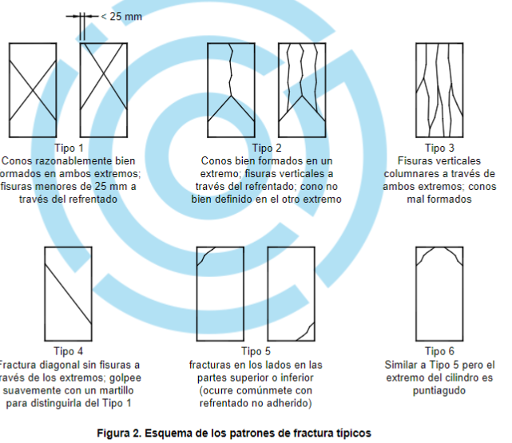
 |  |  |  |  |  |  |  |  |  |  | SENTIDO DE APLICACIÓN DE CARGA RESPECTO A LA EXTRACCIÓN EN EL SITIO
 |  |  |  |  |  |  |  |  |  |  | V: | Vertical |  | H: | Horizontal

 |  |  |  |  |  |  |  |  |  |  | TMN: |  | Tamaño máximo nominal del agregado

 |  |  |  |  |  |  |  |  |  |  | Ordenado por: |  |  |  |  |  |  |  | Revisado por:
 |  |  |  |  |  |  |  |  |  |  |  |  |  |  |  | Cliente |  |  |  |  |  | Coordinador de laboratorio

 |  |  |  |  |  |  |  |  |  |  | Muestra recibida por: |  |  |  |  |  |  |  | Aprobado por:
 |  |  |  |  |  |  |  |  |  |  | Nombre: |  |  |  |  |  |  |  |  |  |  | Director técnico
 |  |  |  |  |  |  |  |  |  |  | Fecha revisión muestra:

 |  |  |  |  |  |  |  |  |  |  | Ensayo realizado por:
 |  |  |  |  |  |  |  |  |  |  | Nombre:

